상품제안서
팬택 가정용 USB 1P QC3.0 충전기 | 상품코드: S45979

 |  |  |  |  |  |  | 02-713-8555 | www.synergygift.co.kr
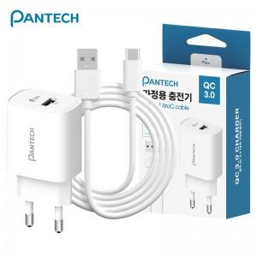

【상세/제작정보】 | <p><span style="font-size: 14pt;">※&nbsp;</span><span style="font-size: 14pt;">AtoC 케이블 포함</span></p>

【인쇄/포장옵션】 | 레이저 / 포장지포장

【공급단가】 | 수량 | 50~ | 100~ | 1,000~ | 3,000~ | 3,003~
*VAT별도 | 단가 | 4,550원 | 4,300원 | 3,990원 | 3,920원 | 4,090원

【상품 URL】 | https://www.synergygift.co.kr:443/src/goods_detail.php?gdno=45979

